Compte de résultat
 |  |  |  | 2021 | 2022 | 2023 | 2024 | 2025 | 2026 | 2027
COMPTE DE RÉSULTAT

 |  |  |  | 2021 | 2022 | 2023 | 2024 | 2025 | 2026 | 2027

Abonnements XV : PME, startups et mairies |  |  |  | - | - | 720,000 | 2,640,000 | 5,760,000 | 9,600,000 | 13,056,000
Abonnements marque blanche : Grands groupes et institutions |  |  |  | - | - | 300,000 | 1,100,000 | 2,400,000 | 4,000,000 | 5,440,000

 |  |  | Chiffre d'affaires HT | - | - | 1,020,000 | 3,740,000 | 8,160,000 | 13,600,000 | 18,496,000

R&D interne immobilisée |  |  |  | - | 150,930 | 475,860 | 633,302 | 905,202 | 1,000,260 | 1,103,266
Subventions obtenues |  |  |  |  | 250,000 |  | - | - | - | -
 |  |  | Total des autres produits d'exploitation | - | 400,930 | 475,860 | 633,302 | 905,202 | 1,000,260 | 1,103,266

Total produits d'exploitation |  |  |  | - | 400,930 | 1,495,860 | 4,373,302 | 9,065,202 | 14,600,260 | 19,599,266

Offre promotionnelles |  |  |  | - | - | 102,000 | 336,600 | 652,800 | 952,000 | 1,109,760
Commissions commerciales |  |  |  | - | - | - | - | - | - | -
Coûts d'hébergements de la solution |  |  |  | - | - | 20,400 | 74,800 | 163,200 | 244,800 | 295,936
Rétrocession receveurs de likes |  |  |  | - | - | 13,000 | 47,667 | 104,000 | 190,667 | 282,880

 |  |  | Total Charges Directes d'Exploitation | - | - | 135,400 | 459,067 | 920,000 | 1,387,467 | 1,688,576

Marge Directe d'Exploitation |  |  |  | - | 400,930 | 1,360,460 | 3,914,236 | 8,145,202 | 13,212,794 | 17,910,690

 |  |  | Total coût du local |  | 49,700 | 71,000 | 71,000 | 71,000 | 71,000 | 71,000

Ingénieur 1 |  |  |  | - | 48,719 | 54,696 | 56,244 | 57,792 | 59,340 | 60,372
Fonction support 1 |  |  |  | - | 32,857 | 36,888 | 37,932 | 38,976 | 40,020 | 40,716
CTO data scientist |  |  |  | - | 79,310 | 89,040 | 91,560 | 94,080 | 96,600 | 98,280
Recherche et innovation |  |  |  | - | 48,719 | 54,696 | 56,244 | 57,792 | 59,340 | 60,372
Data scientist 1 |  |  |  | - | 48,719 | 54,696 | 56,244 | 57,792 | 59,340 | 60,372
Ingénieur 2 |  |  |  | - | 44,290 | 54,696 | 56,244 | 57,792 | 59,340 | 60,372
Commerciaux 2022 |  |  |  | - | 14,420 | 44,520 | 45,780 | 47,040 | 48,300 | 49,140
Ingrid Vaileanu |  |  |  | - | 58,916 | 66,144 | 68,016 | 69,888 | 71,760 | 73,008
Resp études transitions num. 1 |  |  |  | - | 38,110 | 47,064 | 48,396 | 49,728 | 51,060 | 51,948
Doctorant (thèse) |  |  |  | - | 21,630 | 38,160 | 39,240 | 40,320 | 41,400 | 42,120
Ingénieur 3 |  |  |  | - | 26,574 | 54,696 | 56,244 | 57,792 | 59,340 | 60,372
Doctorant (thèse) |  |  |  | - | - | 34,980 | 39,240 | 40,320 | 41,400 | 42,120
Post doc 1 |  |  |  | - | - | 50,138 | 56,244 | 57,792 | 59,340 | 60,372
Resp études transition num. RSE |  |  |  | - | - | 43,142 | 48,396 | 49,728 | 51,060 | 51,948
Resp études expé - transitions num. |  |  |  | - | - | 43,142 | 48,396 | 49,728 | 51,060 | 51,948
Responsable projet |  |  |  | - | - | 43,142 | 48,396 | 49,728 | 51,060 | 51,948
Dev + community manager 1 |  |  |  | - | - | 33,072 | 51,012 | 52,416 | 53,820 | 54,756
Commerciaux 2023 |  |  |  | - | - | 51,940 | 91,560 | 94,080 | 96,600 | 98,280
Fonction support 2 |  |  |  | - | - | 18,444 | 37,932 | 38,976 | 40,020 | 40,716
Commerciaux 2024 |  |  |  | - | - | - | 209,825 | 235,200 | 241,500 | 245,700
Post doc 2 |  |  |  | - | - | - | 42,183 | 57,792 | 59,340 | 60,372
Commerciaux 2025 |  |  |  | - | - | - | - | 215,600 | 241,500 | 245,700
Dev + community manager |  |  |  | - | - | - | - | 39,312 | 53,820 | 54,756
Data scientist 2 |  |  |  | - | - | - | - | 43,344 | 59,340 | 60,372
Dev + community manager 2 |  |  |  | - | - | - | - | 39,312 | 53,820 | 54,756
Resp études expé |  |  |  | - | - | - | - | 37,296 | 51,060 | 51,948
Commerciaux 2026 |  |  |  | - | - | - | - | - | 132,825 | 147,420
Post doc 3 |  |  |  | - | - | - | - | - | 44,505 | 60,372
Commerciaux 2027 |  |  |  | - | - | - | - | - | - | 90,090
Post doc 4 |  |  |  | - | - | - | - | - | - | 45,279
Fonction support 3 |  |  |  | - | - | - | - | - | - | 20,358
Commerciaux 2028 |  |  |  | - | - | - | - | - | - | -
Dev + community manager 3 |  |  |  | - | - | - | - | - | - | -
Resp études transitions num. 2 |  |  |  | - | - | - | - | - | - | -

 |  |  | Salaire brut personnel R&D | - | 356,071 | 662,288 | 743,271 | 858,816 | 953,925 | 1,030,887
 |  |  | (+ charges patronales et taxes) | - | 64,912 | 120,735 | 135,498 | 354,090 | 393,303 | 425,035
 |  |  | Salaire brut personnel non R&D | - | 106,193 | 251,008 | 542,057 | 870,800 | 1,073,985 | 1,215,396
 |  |  | (+ charges patronales et taxes) | - | 48,163 | 111,637 | 232,632 | 369,594 | 454,537 | 513,788

 |  |  | Total coût des employés | - | 575,339 | 1,145,668 | 1,653,459 | 2,453,300 | 2,875,751 | 3,185,105

Honoraires comptables |  |  |  | - | - | 7,140 | 18,700 | 40,800 | 68,000 | 92,480
Téléphonie |  |  |  | 2,400 | 6,360 | 9,240 | 9,960 | 11,760 | 12,480 | 13,560
Assurance RC PRO |  |  |  | - | 3,300 | 5,016 | 5,544 | 6,864 | 7,392 | 8,184
Fournitures diverses |  |  |  | - | 1,980 | 3,420 | 3,780 | 4,680 | 5,040 | 5,580
Réparation matériel déféctueux |  |  |  | - | 4,750 | 8,000 | 8,750 | 10,500 | 11,250 | 12,250
Frais bancaires |  |  |  | - | - | 3,060 | 7,480 | 16,320 | 27,200 | 36,992

 |  |  | Total autres achats et charges externes | 2,400 | 16,390 | 35,876 | 54,214 | 90,924 | 131,362 | 169,046

 |  |  | Total des coûts de marketing | - | - | 190,000 | 380,000 | 1,340,000 | 1,990,000 | 2,845,000

 |  |  | Total des charges indirectes d'exploitation | 2,400 | 641,429 | 1,442,544 | 2,158,673 | 3,955,224 | 5,068,113 | 6,270,151
Budgets marketing annuels (€)
Excédent Brut d'Exploitation |  |  |  | -2,400 | -240,498 | -82,084 | 1,755,563 | 4,189,978 | 8,144,681 | 11,640,539

Total DAO/DAP |  |  |  | 39,164 | 161,164 | 200,424 | 294,651 | 405,429 | 548,816 | 685,106

Résultat d'Exploitation |  |  |  | -41,564 | -401,663 | -282,508 | 1,460,912 | 3,784,549 | 7,595,865 | 10,955,433

Résultat Courant Avant Impôts |  |  |  | -41,564 | -401,663 | -282,758 | 1,460,662 | 3,784,322 | 7,595,688 | 10,955,306
(-) Impôt sur les bénéfices |  |  |  |  |  |  | 257,070 | 1,054,654 | 2,121,837 | 3,062,530
(+) Crédit d'impôts recherche obtenu |  |  |  | - | - | 201,128 | 271,415 | 339,451 | 375,098 | 413,725

Résultat net |  |  |  | -41,564 | -401,663 | -81,630 | 1,475,007 | 3,069,118 | 5,848,948 | 8,306,500

Total des charges salariales R&D |  |  |  | - | 420,983 | 783,023 | 878,769 | 1,212,906 | 1,347,228 | 1,455,922
 |  |  | (+) overheads | - | 147,344 | 274,058 | 307,569 | 424,517 | 471,530 | 509,573
Total de la R&D externalisée (capex) |  |  |  | 66,667 | 484,667 | 158,360 | 165,727 | 173,452 | 181,551 | 190,044

Dépenses de R&D |  |  |  | 66,667 | 1,052,993 | 1,215,441 | 1,352,066 | 1,810,875 | 2,000,309 | 2,155,539

 | Taux overhead / masse salariale brut chargée R&D | 35%

 |  |  | kEUR | 2021 | 2022 | 2023 | 2024 | 2025 | 2026 | 2027
 |  | Chiffre d'affaires |  | 0 | 0 | 1020 | 3740 | 8160 | 13600 | 18496

 |  | Charges de personnel |  | 0 | 575 | 1146 | 1653 | 2453 | 2876 | 3185
 |  | (dont R&D) |  | 0 | 421 | 783 | 879 | 1213 | 1347 | 1456

 |  | Budget marketing |  | 0 | 0 | 190 | 380 | 1340 | 1990 | 2845

 |  | Résultat net |  | -42 | -402 | -82 | 1475 | 3069 | 5849 | 8307

 |  | OPEX |  | -2 | -336 | -491 | 1412 | 3443 | 6545 | 8885

 |  | CAPEX |  | -74 | -545 | -211 | -191 | -212 | -212 | -225
 |  | *
 |  | FINEX |  | 2000 | 250 | 0 | -50 | -50 | -50 | -50

 |  | Free Cash Flow |  | 1923 | -631 | -703 | 1172 | 3182 | 6284 | 8610
 |  |  | Trésorerie fin d'exercice | 1948 | 1317 | 615 | 1786 | 4968 | 11251 | 19862

DCF model
Période d'escompte (levée fin mars) | 0.75 | 1.75 | 2.75 | 3.75 | 4.75 | 5.75 | 6.75 | 7.75 | 8.75 | 9.75
Année | 2021 | 2022 | 2023 | 2024 | 2025 | 2026 | 2027 | 2028 | 2029 | 2030 | normatif
Free Cash Flow | -76,659 | -880,858 | -702,715 | 1,221,579 | 3,231,450 | 6,333,601 | 8,660,321 | 10,825,450 | 11,722,285 | 11,917,928 | 12,037,107
FCF actualisé | -67,840 | -662,289 | -448,894 | 662,994 | 1,490,079 | 2,481,339 | 2,882,656 | 3,061,458 | 2,816,555 | 2,432,933
Somme FCFa | 14,648,992
Terminal value | 72,078,484
Terminal value actualisée | 14,714,148
Valeur de l'entreprise | 29,363,140 |  |  |  |  | WACC | 17.70% | Voir rapport de Valorisation de M Alain Kaiser
Désendettement net | 24,737 |  |  |  |  | g | 1%
Valorisation post-money | 29,387,877
Valorisation pré-money | 27,387,877
% offert à souscription | 6.81%

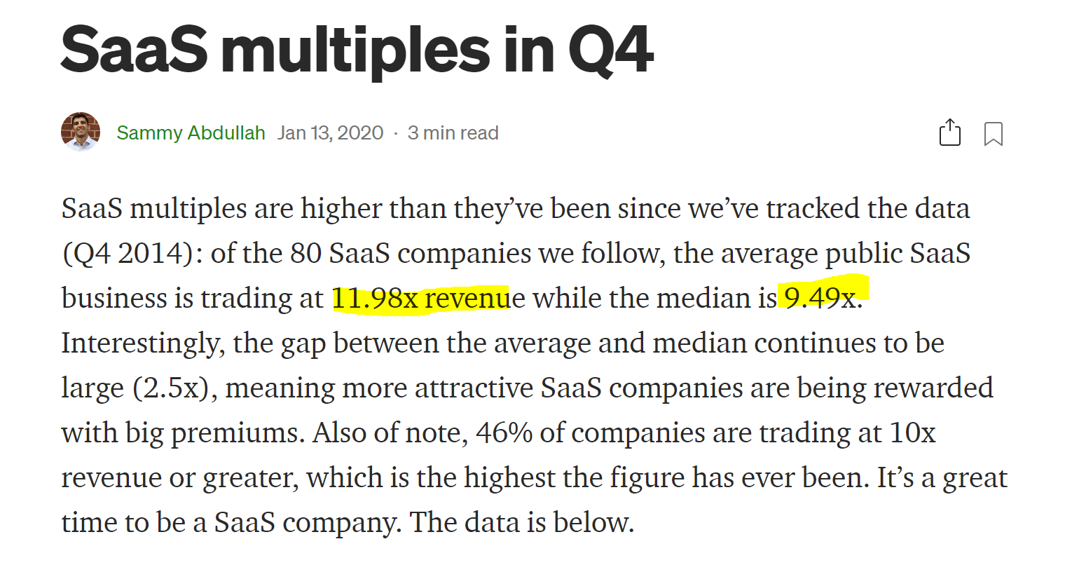
 |  |  |  |  | Source : https://blossomstreetventures.medium.com/saas-multiples-in-q4-95855c64d69d

